ふりがな
■ PHONETIC (参照)
参照(文字列)のふりがなを取り出す。
番号 | 氏名 | ふりがな
1 | 中澤 裕子
2 | 石黒 彩
3 | 飯田 圭織
4 | 安倍 なつみ
5 | 福田 明日香
6 | 保田 圭
7 | 矢口 真里
8 | 市井 紗耶香
9 | 後藤 真希
10 | 石川 梨華
11 | 吉澤 ひとみ
12 | 辻 希美
13 | 加護 亜依
14 | 高橋 愛
15 | 紺野 あさ美
16 | 小川 麻琴
17 | 新垣 里沙
18 | 藤本 美貴
19 | 亀井 絵里
20 | 道重 さゆみ
21 | 田中 れいな
22 | 久住 小春
23 | 光井 愛佳
24 | 李 純
25 | 銭 琳
26 | 鞘師 里保
27 | 鈴木 香音
28 | 譜久村 聖
29 | 生田 衣梨奈
30 | 飯窪 春菜
31 | 石田 亜佑美
32 | 佐藤 優樹
33 | 工藤 遙

文字列関数
■ CONCAT (テキスト1, テキスト2…)
複数のテキストを結合する。
■ FIND (検索文字列, 対象, [開始位置])
検索文字列を対象(文字列)の開始位置から検索して文字位置（数値）を返す。
■ TEXT (数値,表示形式)
数値に指定した表示形式を設定し、文字列に変換する。
※表示形式は[セルの書式設定]→[ユーザ定義]の書式
■ LEN (文字列)
文字列の長さ（数値）を返す。
■ LEFT (文字列,文字数)
文字列の先頭から指定された数の文字を返す。
■ RIGHT (文字列,文字数)
文字列の末尾から指定された数の文字を返す。
■ MID (文字列,開始位置,文字数)
文字列の指定された位置（数値）から指定された数の文字を返す。
■ NUMBERVALUE (文字列)
文字列を数値に変換する
My | 私の |  |  |  |  |  | 2016-07-20
name | なまえ
is | は
Natsumi | 安倍
Abe | なつみ
. | です
 | 。

CONCAT | "My name is Natsumi Abe."を生成する（A1～A6)
 | "私のなまえは安倍なつみです。"を生成する（B1～B7）

FIND | A4の文字列がH9の何番目にあるか
 | B4の文字列がH10の何番目にあるか
 | な | がH10の最初から検索してH10全体の何番目にあるか
 | な | がH10の | 4 | 文字目から検索してH11全体の何番目にあるか

TEXT | H1を文字列として取得する
 | H1を文字列として取得する(書式「標準」)

LEN | H9が全部で何文字あるか
 | H10が全部で何文字あるか

LEFT | H9の先頭から |  | 11 | 文字取得する
 | H10の先頭から |  | 11 | 文字取得する

RIGHT | H9の末尾から |  | 5 | 文字取得する
 | H10の末尾から |  | 5 | 文字取得する

MID | H9の |  | 12 | 文字から | 11 | 文字取得する
 | H10の |  | 7 | 文字目から | 5 | 文字取得する

NUMBERVALUE | H18を数値にする

課題セルデータtoCSV
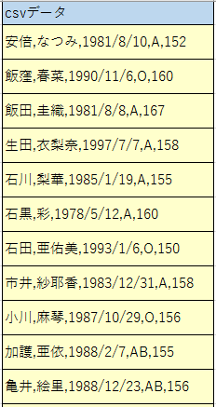
姓 | 名 | 生年月日 | 血液型 | 身長 | csvデータ
安倍 | なつみ | 1981-08-10 | A | 152
飯窪 | 春菜 | 1990-11-06 | O | 160
飯田 | 圭織 | 1981-08-08 | A | 167
生田 | 衣梨奈 | 1997-07-07 | A | 158
石川 | 梨華 | 1985-01-19 | A | 155
石黒 | 彩 | 1978-05-12 | A | 160
石田 | 亜佑美 | 1993-01-06 | O | 150
市井 | 紗耶香 | 1983-12-31 | A | 158
小川 | 麻琴 | 1987-10-29 | O | 156
加護 | 亜依 | 1988-02-07 | AB | 155
亀井 | 絵里 | 1988-12-23 | AB | 156
久住 | 小春 | 1992-07-15 | A | 167
工藤 | 遙 | 1995-10-26 | A | 155
後藤 | 真希 | 1985-06-19 | O | 159
紺野 | あさ美 | 1987-05-07 | B | 156
佐藤 | 優樹 | 1995-05-06 | A | 152
鞘師 | 里保 | 1998-05-28 | AB | 155
鈴木 | 香音 | 1998-08-05 | B | 152
高橋 | 愛 | 1986-09-14 | A | 154
田中 | れいな | 1989-11-11 | O | 152
銭 | 琳 | 1991-03-11 | B | 153
辻 | 希美 | 1987-06-17 | O | 153
中澤 | 裕子 | 1973-06-19 | O | 158
新垣 | 里沙 | 1988-10-20 | B | 154
福田 | 明日香 | 1984-12-17 | B | 149
譜久村 | 聖 | 1996-10-30 | O | 160
藤本 | 美貴 | 1985-02-26 | A | 156
道重 | さゆみ | 1989-07-13 | A | 156
光井 | 愛佳 | 1993-01-12 | O | 154
矢口 | 真里 | 1983-01-20 | A | 145
保田 | 圭 | 1980-12-06 | A | 157
吉澤 | ひとみ | 1985-04-12 | O | 163
李 | 純 | 1988-02-11 | O | 168

課題CSVtoセルデータ
csvデータ | ","（カンマ）位置 |  |  |  | 文字数 | 姓 | 名 | 生年月日 | 血液型 | 身長
 | 1番目 | 2番目 | 3番目 | 4番目
安倍,なつみ,1981/08/10,A,152
飯窪,春菜,1990/11/06,O,160
飯田,圭織,1981/08/08,A,167
生田,衣梨奈,1997/07/07,A,158
石川,梨華,1985/01/19,A,155
石黒,彩,1978/05/12,A,160
石田,亜佑美,1993/01/06,O,150
市井,紗耶香,1983/12/31,A,158
小川,麻琴,1987/10/29,O,156
加護,亜依,1988/02/07,AB,155
亀井,絵里,1988/12/23,AB,156
久住,小春,1992/07/15,A,167
工藤,遙,1995/10/26,A,155
後藤,真希,1985/06/19,O,159
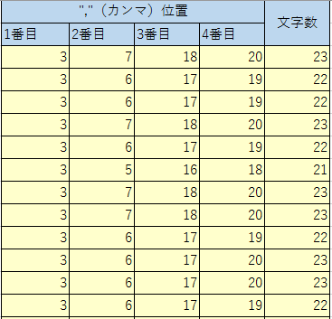
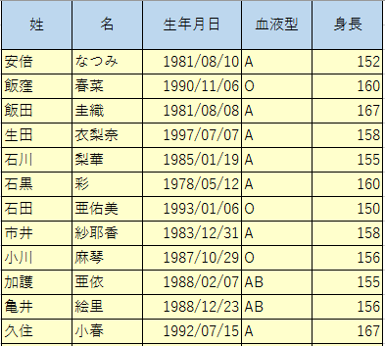
紺野,あさ美,1987/05/07,B,156
佐藤,優樹,1995/05/06,A,152
鞘師,里保,1998/05/28,AB,155
鈴木,香音,1998/08/05,B,152
高橋,愛,1986/09/14,A,154
田中,れいな,1989/11/11,O,152
銭,琳,1991/03/11,B,153
辻,希美,1987/06/17,O,153
中澤,裕子,1973/06/19,O,158
新垣,里沙,1988/10/20,B,154
福田,明日香,1984/12/17,B,149
譜久村,聖,1996/10/30,O,160
藤本,美貴,1985/02/26,A,156
道重,さゆみ,1989/07/13,A,156
光井,愛佳,1993/01/12,O,154
矢口,真里,1983/01/20,A,145
保田,圭,1980/12/06,A,157
吉澤,ひとみ,1985/04/12,O,163
李,純,1988/02/11,O,168

